Plantilla de Casos de Prueba
Plantilla de Casos de Pruebas de Software

Proyecto: Disponibilidad Hospitalaria

 |  |  |  |  |  | Información para el Seguimiento
Id | Caso de Prueba | Descripción | Funcionalidad / Característica | Datos / Acciones de Entrada | Resultado Esperado | Resultado Obtenido | Estado | pantalla
PACIENTE O USUARIO
1 | Consulta de Disponibilidad (Inicio) | En el siguiente modulo se validará la disponibilidad de camas en los hospitales registrados por Ciudad | Consulta por Provincia, Ciudad y Hospital de camas disponibles por el Usuario o Paciente | Seleccionar La provincia y Ciudad | Visualiza los hospitales registrados con el total de Camas disponibles | Se lista los Hospitales registrados con su respectiva disponibilidad de camas | CORRECTO | 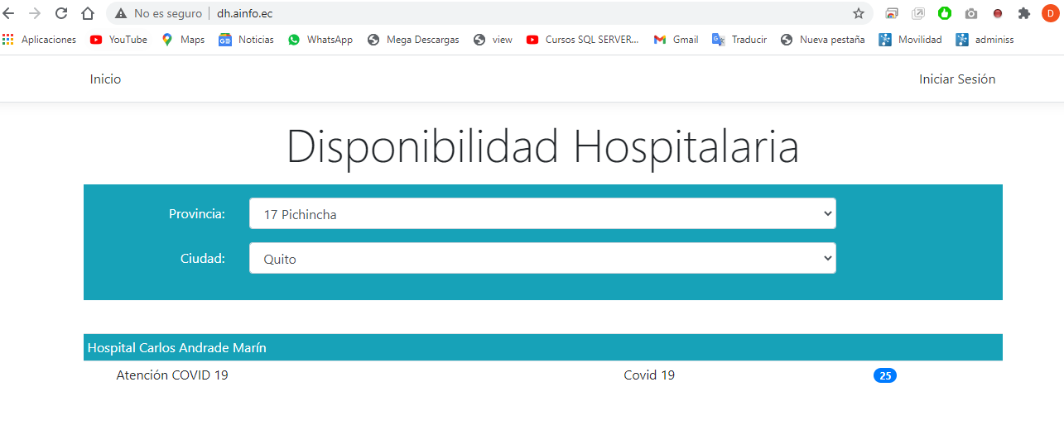
ADMINISTRADOR
2 | Inicio Sesión | En el siguiente modulo el usuario registrado ( Administrador) ingresaran sus datos para el ingreso al sistema | ingreso de usuario registrado | El usuario registrador, ingresa sus credenciales para el acceso al sistema | El sistema permite ingresar al usuario registrado con sus respecitvas credenciales | Ingresa al sistema con éxito y se activa las opciones Ciudades y Usuarios que permitirán ingresar datos de los mismos | CORRECTO | 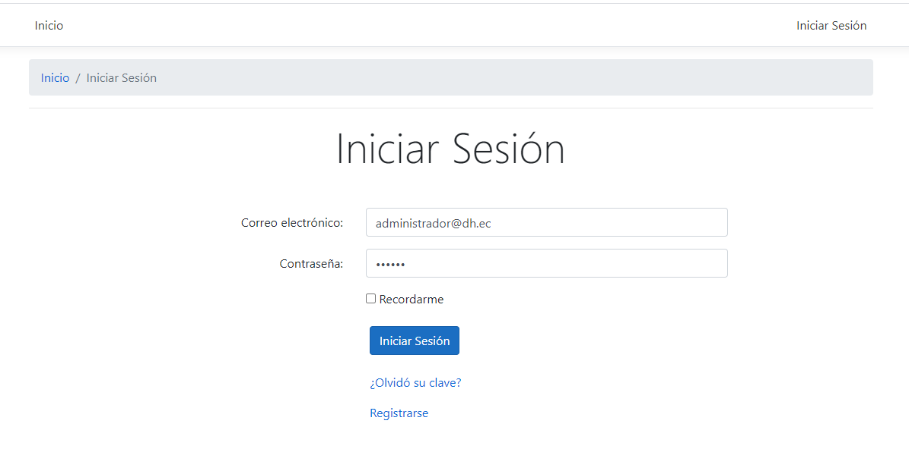
3 | Ciudades (agregar) | En el siguiente modulo el usuario registrado (Administrador) podra agregar una nueva ciudad con su respectiva Provincia | Agregar nuevas Ciudades con su Provincia | El usuario al dar clic en Agregar se desplegará la pantalla que permitirá ingresar una nueva ciudad con su provincia | Ingreso de la ciudad y visualización en el listado de Provincias al registrar los datos y dar clieck en Guardar | Guarda correctamente la información y se despliega en el listado de Ciudades | CORRECTO | 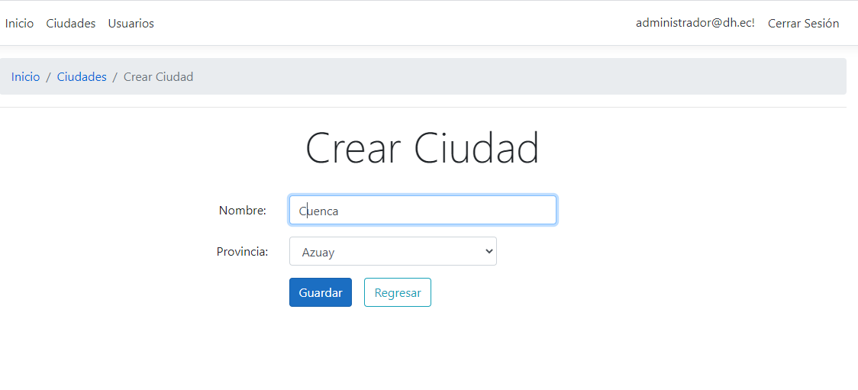 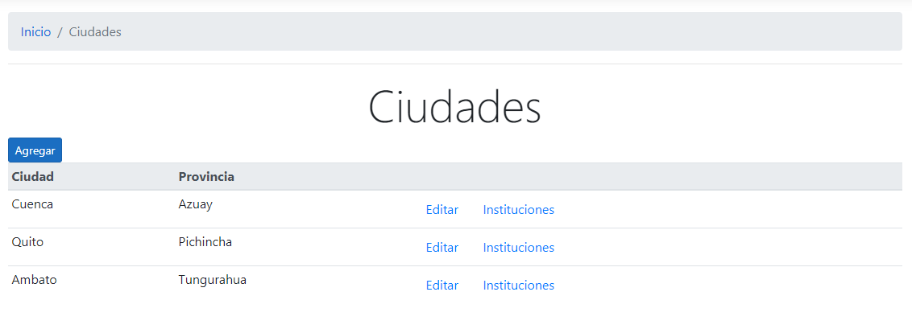
4 | Ciudades (Editar) | En el siguiente modulo el usuario registrado (Administrador) podrá editar la ciudad o la Provincia | Editar Ciudades o Provincia | El usuario al dar clic en Editar se desplegará la pantalla que permitirá editar una ciudad o provincia | Edita la ciudad y visualización en el listado de Provincias, al editar los datos y dar clic en Guardar | Edita correctamente la información y se despliega en el listado de Ciudades | CORRECTO | 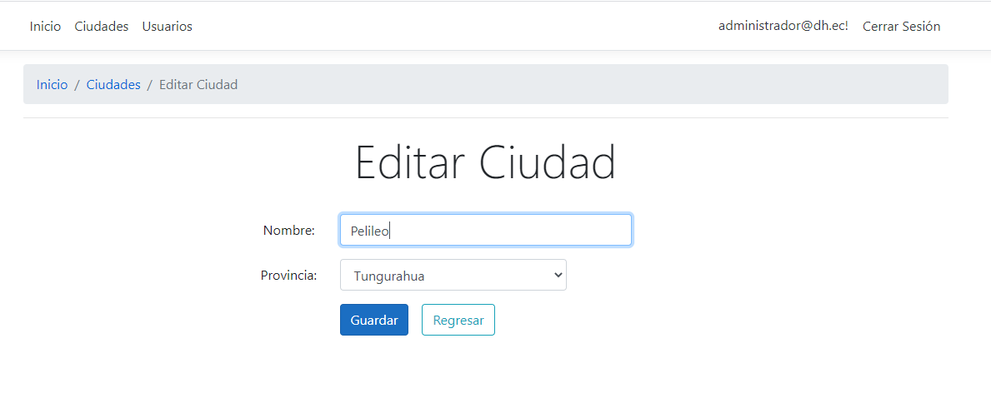
5 | Ciudades (Instituciones/ agregar) | En el siguiente modulo el usuario registrado (Administrador) podrá agregar una o más nuevas Institución a la ciudad | Agregar nuevas instituciones a la Ciudad | El usuario al dar clic en Agregar se desplegará la pantalla que permitirá ingresar una nueva Institución a la ciudad | Ingreso de la institución con sus respectivos datos, geoposicionamiento y visualización en el listado de la ciudad | Guarda correctamente la información y se despliega en el listado de la ciudad | CORRECTO | 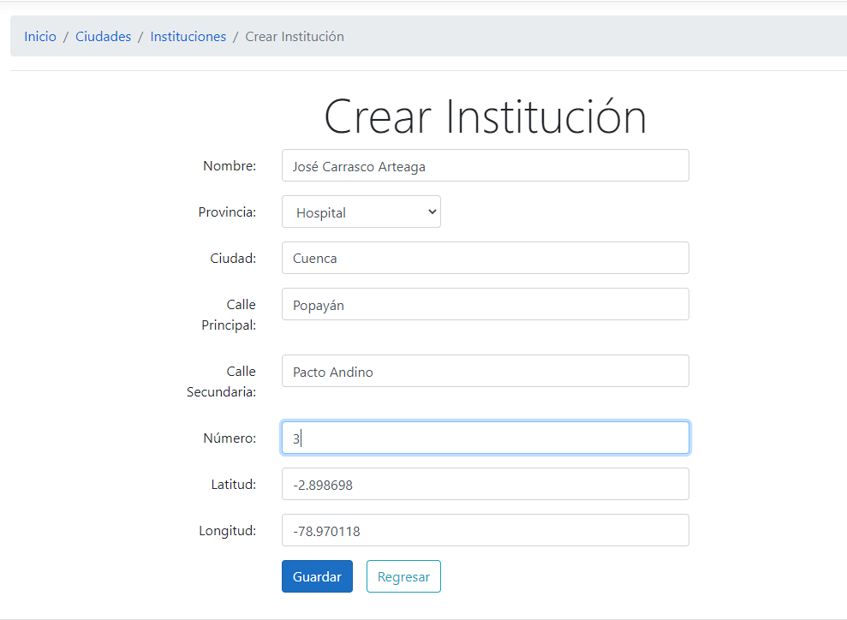
6 | Ciudades (Instituciones/ editar) | En el siguiente modulo el usuario registrado (Digitador Hospital o Administrador) podrá editar los datos de la Institución de la ciudad | Editar la institución de la Ciudad | El usuario al dar clic en Editar se desplegará la pantalla que permitirá editar la Institución de la ciudad | Edición de la institución con sus respectivos datos y visualización en el listado de la ciudad | Edita correctamente la información y se despliega en el listado de la ciudad | CORRECTO | 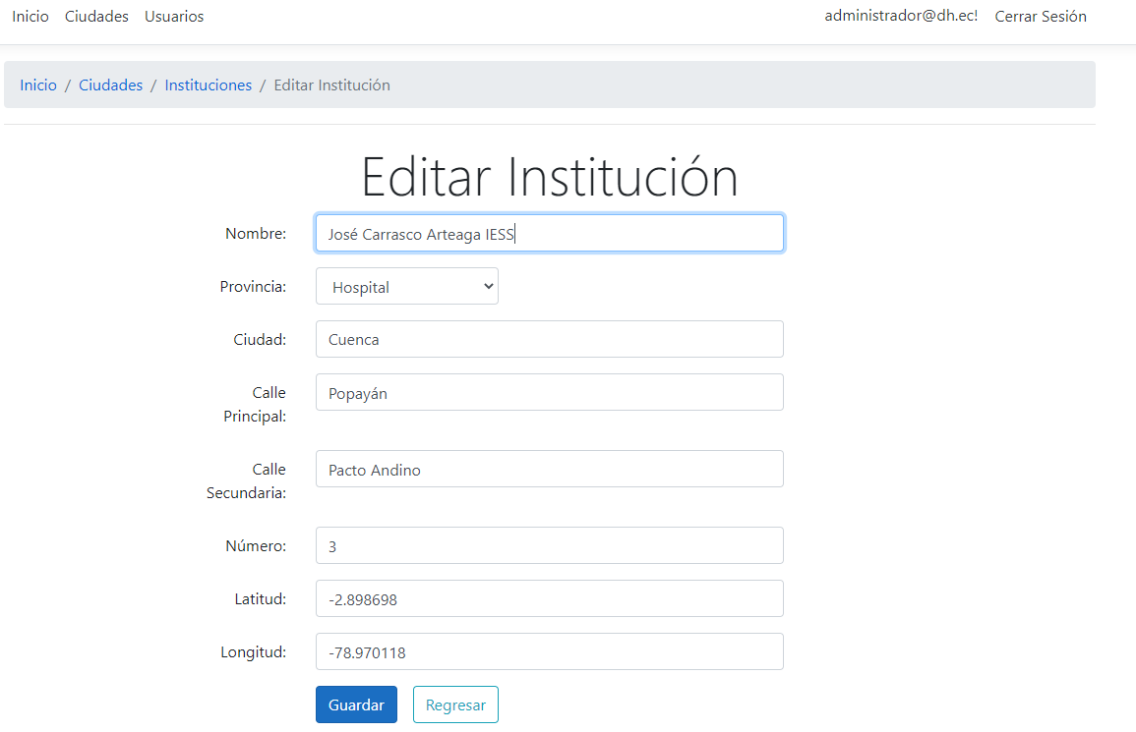
7 | Ciudades (Instituciones/ agregar unidad) | En el siguiente modulo el usuario registrado (Digitador Hospital o Administrador) podrá agregar el nombre de la Unidad y la capacidad de camas disponibles | Agregar el nombre de la unidad y la disponibilidad de camas | El usuario al dar clic en Agregar unidad se desplegará la pantalla que permitirá ingresar el nombre de la unidad, tipo de urgencia y la capacidad de camas disponibles | Ingreso de la unidad, el número de disponibilidad de camas y visualización en el listado de disponibilidad | Guarda correctamente la información y se despliega en el listado | PENDIENTE (CAMBIO DE NOMBRE PROVINCIA POR TIPO DE URGENCIA) | 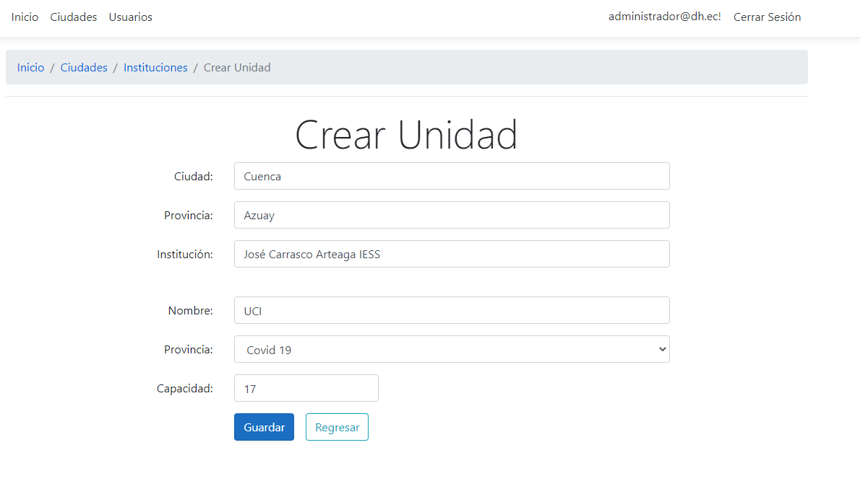 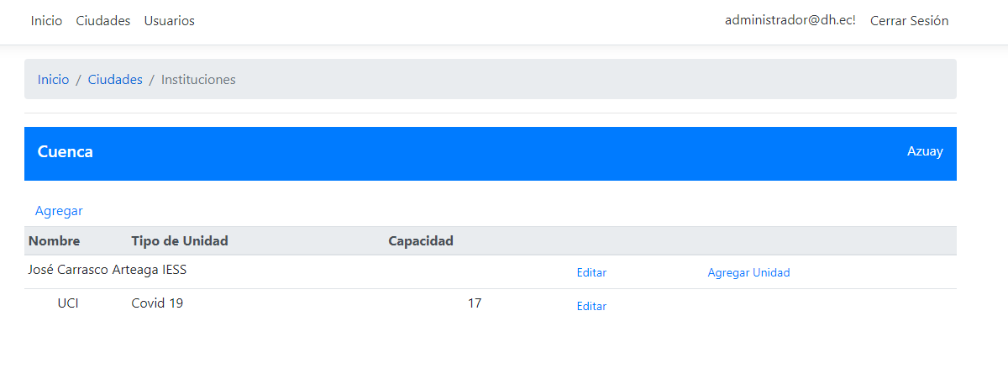
8 | Ciudades (Instituciones/ agregar unidad / editar) | En el siguiente modulo el usuario registrado ( Administrador) podrá editar el nombre de la Unidad y la capacidad de camas disponibles | Edita el nombre de la unidad y la disponibilidad de camas | El usuario al dar clic en editar unidad se desplegará la pantalla que permitirá la edición del nombre de la unidad, tipo de urgencia y la capacidad de camas disponibles | Edición de la unidad, el número de disponibilidad de camas y visualización en el listado de disponibilidad | Edición correcta de la información y se despliega en el listado | PENDIENTE (CAMBIO DE NOMBRE PROVINCIA POR TIPO DE URGENCIA) | 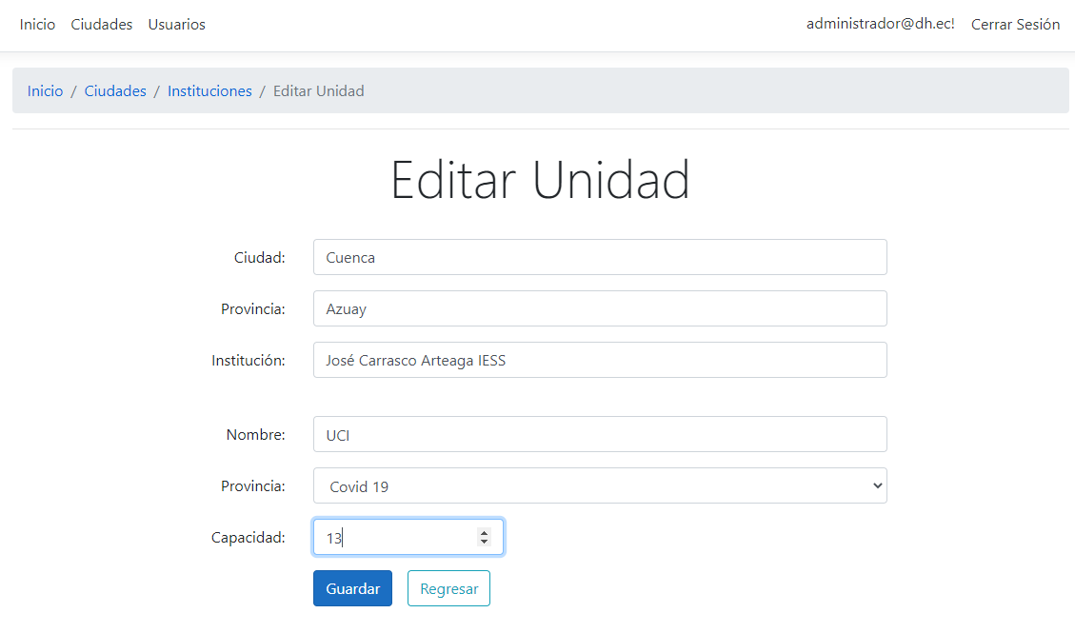 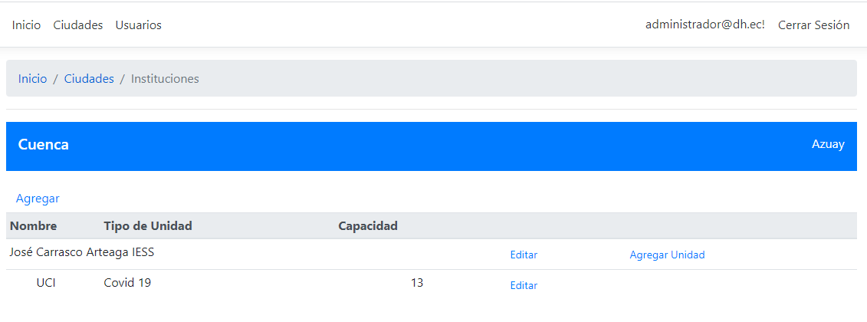
9 | Usuarios (Agregar) | En el siguiente Modulo el Administrador ingresa los usuarios autorizados (Digitadores) para el uso del módulo de actualización de camas | Edita el nombre de la unidad y la disponibilidad de camas | El usuario al dar clic en editar unidad se desplegará la pantalla que permitirá el ingreso de correo electrónico, institución, ciudad y provincia y el estado | Ingreso de información para la creación de usuarios digitadores | Ingreso de información del usuario digitador y se despliega en el listado de usuarios autorizados | CORRECTO | 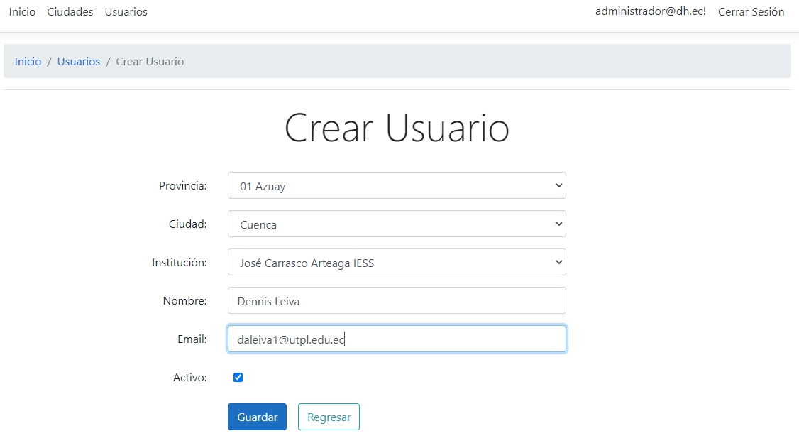
10 | Usuarios (Editar) | En el siguiente modulo el usuario registrado (Administrador) podrá editar la información del usuario digitador autorizado | Edita el nombre de la información del digitador | El usuario al dar clic en editar se desplegará la pantalla que permitirá la edición de la información del usuario digitador | Edición de la información para los usuarios digitadores | Edición correcta de la información y se despliega en el listado | PENDIENTE (CAMBIO DE EIQUETA CREAR POR EDITAR) | 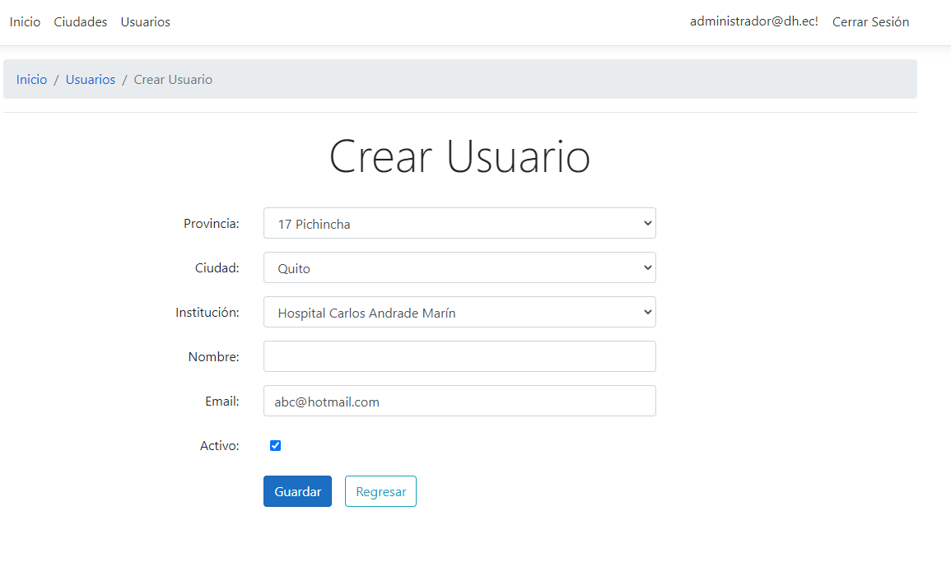
11 | Cerrar Sesión | En el siguiente modulo el usuario registrado (Administrador) podrá cerra la Sesión | Cierre de Sesión Activa | El usuario al dar clic en Cerrar Sesión, terminara la sesión activa | cierre de sesión activa | Mensaje de sesión terminada | CORRECTO | 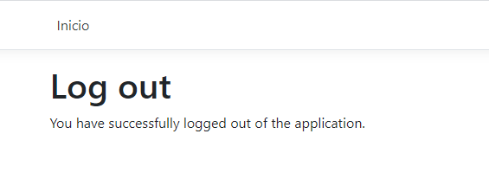
DIGITADOR
12 | Iniciar Sesión (Registrase) | En el siguiente Modulo el digitador autorizado podrá colocar su contraseña para el ingreso del aplicativo | Ingresa sus credenciales para el ingreso al sistema | El usuario ingresa su correo electrónico y su contraseña para el ingreso al sistema | Se muestra las opciones para el ingreso de credenciales y se guardan en el sistema correctamente | Registro de usuario con credenciales Nuevas con Éxito | CORRECTO | 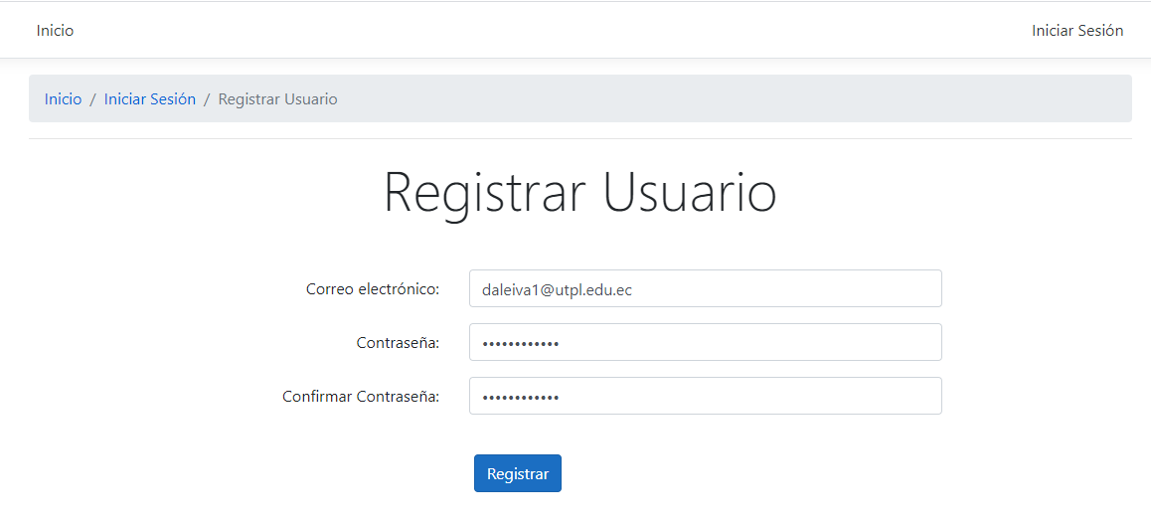
13 | Consulta de Disponibilidad (Inicio) | En el siguiente modulo se validará la disponibilidad de camas en los hospitales registrados por Ciudad | Consulta por Provincia, Ciudad y Hospital de camas disponibles por el digitador | Seleccionar La provincia y Ciudad | Visualiza los hospitales registrados con el total de Camas disponibles | Se lista los Hospitales registrados con su respectiva disponibilidad de camas | CORRECTO | 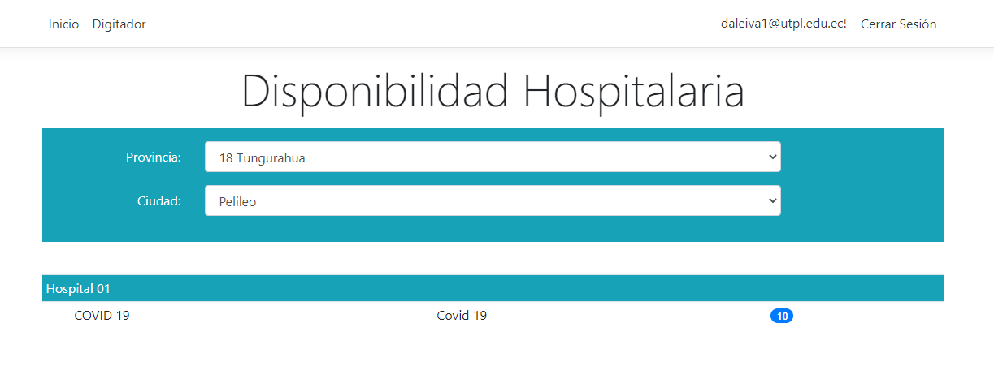
14 | Actualización | En el siguiente modulo el digitador podrá modificar las camas disponibles de las unidades de la ciudad que está asignado | modifica las camas disponibles de las unidades de la ciudad que está asignado | Al presionar Digitador, aparecerá la pantalla donde seleccionará Actualizar y podrá modificar el número de camas Utilizadas y disponibles de la ciudad que está asignado | Modifica el número de camas disponibles según la ciudad que está asignado y se muestra en el listado | Se modifica las camas disponibles de la ciudad que el digitador este asignado | CORRECTO | 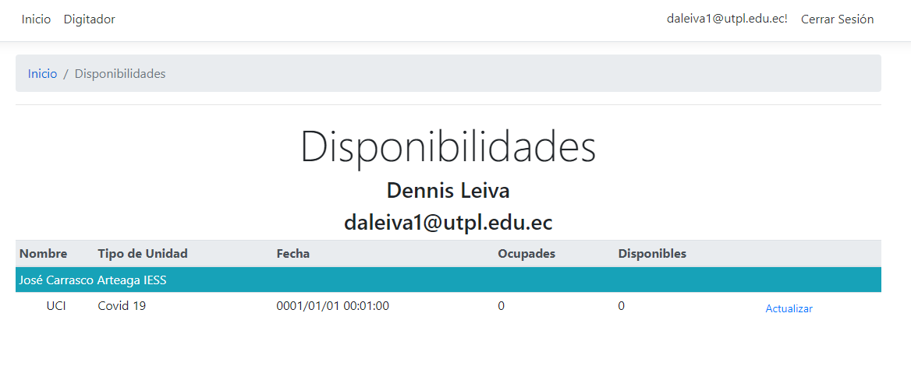 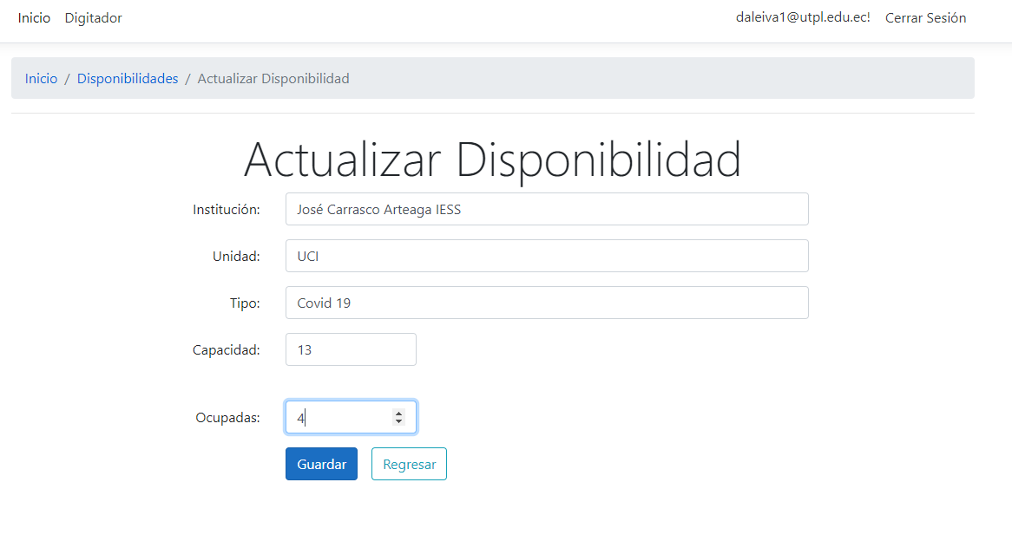 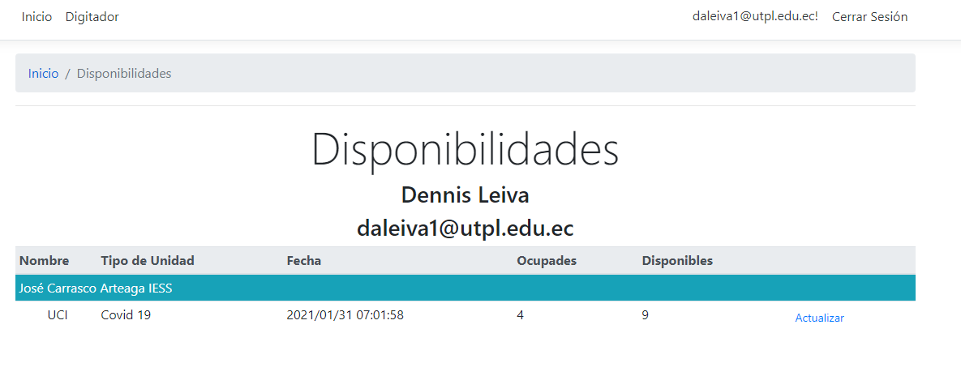
15 | Cerrar Sesión | En el siguiente modulo el usuario registrado (Digitador) podrá cerra la Sesión | Cierre de Sesión Activa | El usuario al dar clic en Cerrar Sesión, terminara la sesión activa | cierre de sesión activa | Mensaje de sesión terminada | CORRECTO

